상품제안서
[플레이고] B321 22.5W 고속충전 쿼드포트 잔량표시 보조베터리 20,000mAh | 상품코드: F31275

 |  |  |  |  |  |  | 02-412-0044 | www.easy1.co.kr
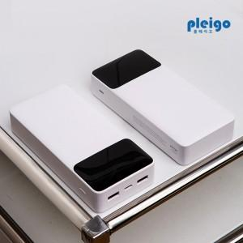

【상세/제작정보】 | 1박스 입수수량: 20개<div><br></div>1박스 택배비: 4000원​

【인쇄/포장옵션】 | 레이저, 풀칼라 / 포장지포장

【공급단가】 | 수량 | 50~ | 100~ | 500~ | 1,000~ | 2,000~
*VAT별도 | 단가 | 12,380원 | 12,180원 | 11,890원 | 11,590원 | 11,390원

【상품 URL】 | https://dev.easy1.co.kr:443/src/goods_detail.php?gdno=31275

